CASO01 24-06-2020
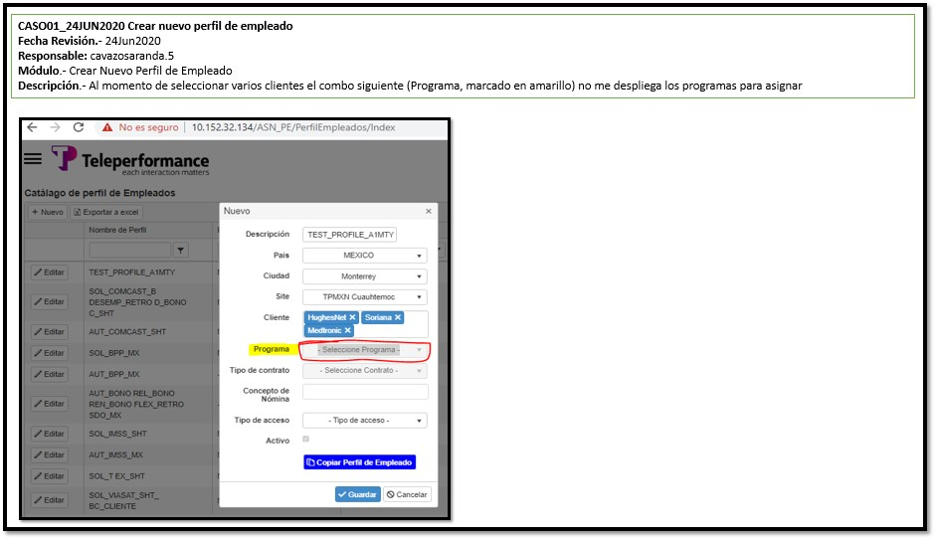

Corrección

CASO03 24-06-20
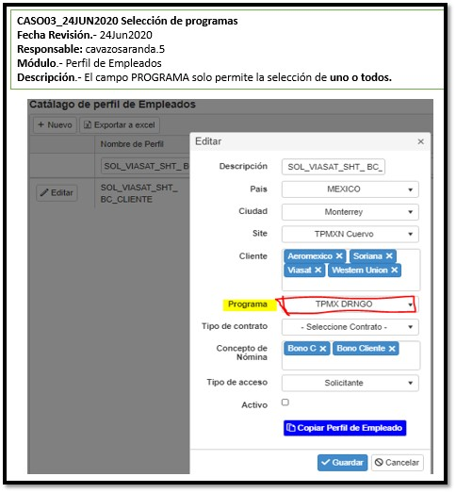

CORRECCIÓN: Es correcto. Los únicos campos que permiten múltiples selecciones son Cliente y Concepto de Nómina

CASO01 27-06-20
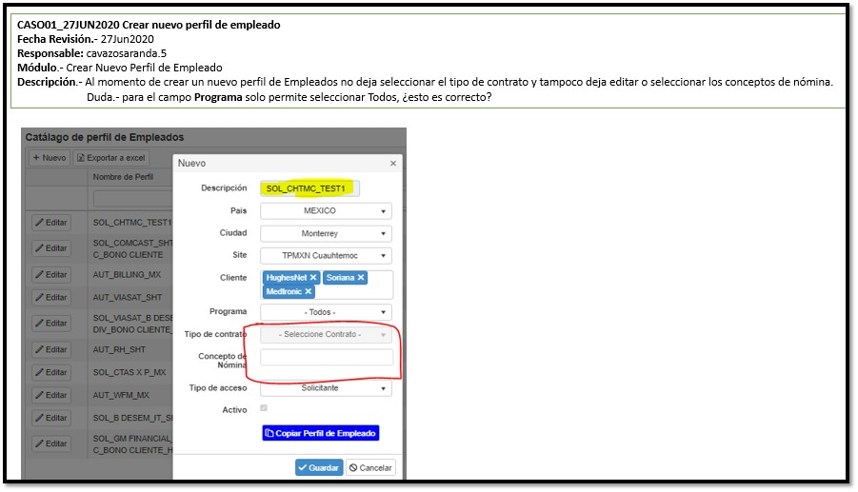

CORRECCIÓN: Ya se permite seleccionar Tipo de Contrato y Concepto

CASO02 27-06-20
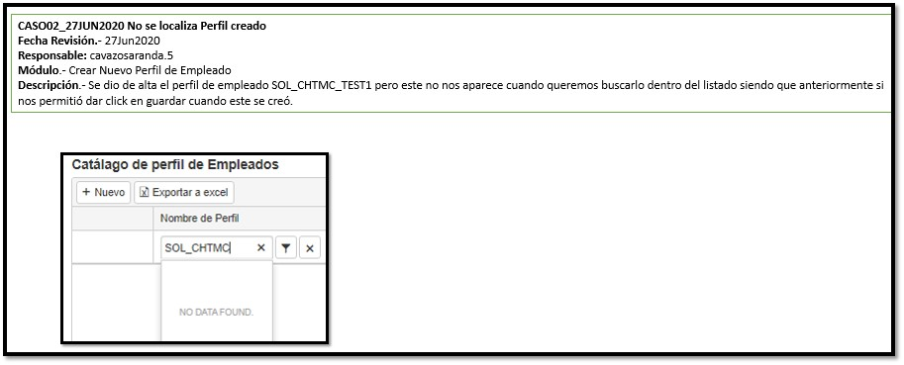

CORRECCION: Ya aparece el Perfil dado de alta.

CASO03 27-06-20
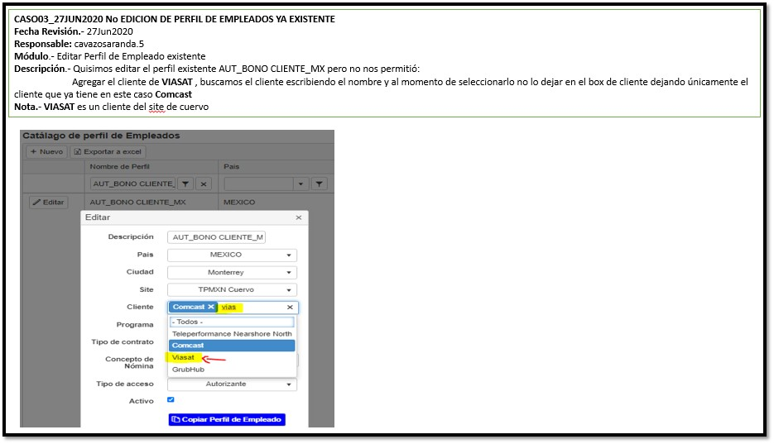

CORRECCION: Ya puede seleccionarse el Cliente reportado

CASO04 27-06-20
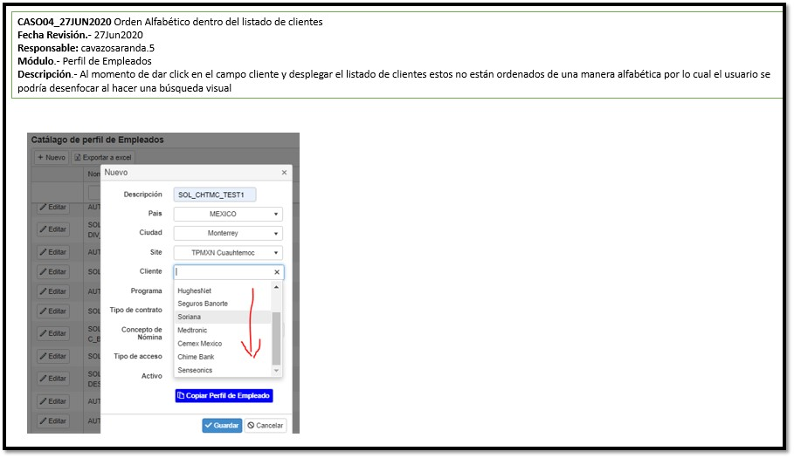

CORRECCIÓN: Ya aparecen los clientes ordenados alfabéticamente.

